リポジトリ構成案
 | gitのベアリポジトリとノンベアリポジトリ
 | https://qiita.com/devzooiiooz/items/56a02342d9d65d79f6c3

■リポジトリ構成イメージ

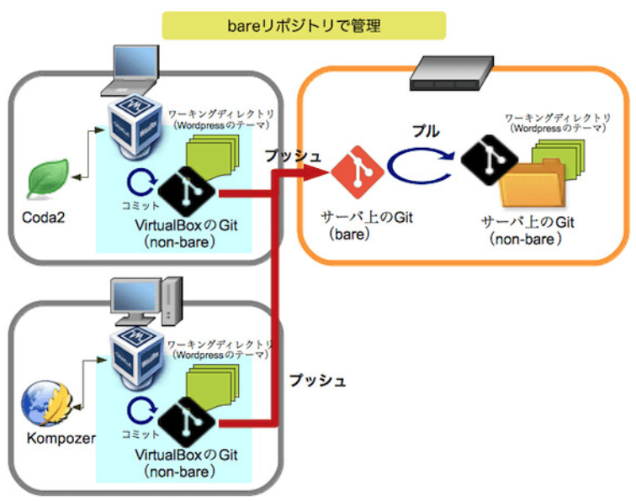

 | ベアリポジトリとノンベアリポジトリ：実践編〜GitでWordPressのテーマを管理
 | https://www.nekotricolor.com/entry/practice-of-bare-and-non-bare-repository-manage-wordpress-themes-with-git
 | ※上記でベアリポジトリとノンベアリポジトリ間のプル操作をベアリポジトリのフックを使って自動化する手順も上記サイトに記載されているため設定する際は確認すること

 | ■GitとSubversionの構造的な違い｜GitのブランチはSubversionのブランチとは全く違うモノ
 |  | https://www.ricksoft.jp/blog/articles/001410.html

